Sheet1
使用アプリはAdobe Acrobat
 | url | https://acrobat.adobe.com/link/home/
送付書類には順番があるので注意 | id | axis.ngu@gmail.com
1.BS社発行書類 | pass | Yu19940613..
2.契約書
3.設計書、重要事項案内
4.日本国居住者のための追加申請書
1の受信者に相手のメールアドレスを設定
5.受託者・受益者設定書

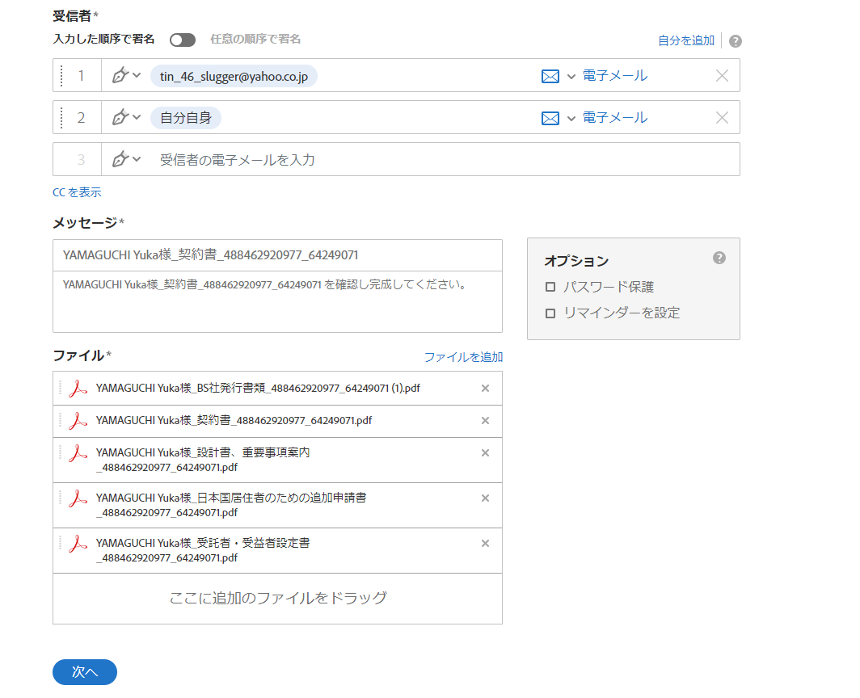

2の受信者に自分自身のメールアドレスを設定

送付する書類の順番はこれの通り

情報を入力後、次へボタンを押下

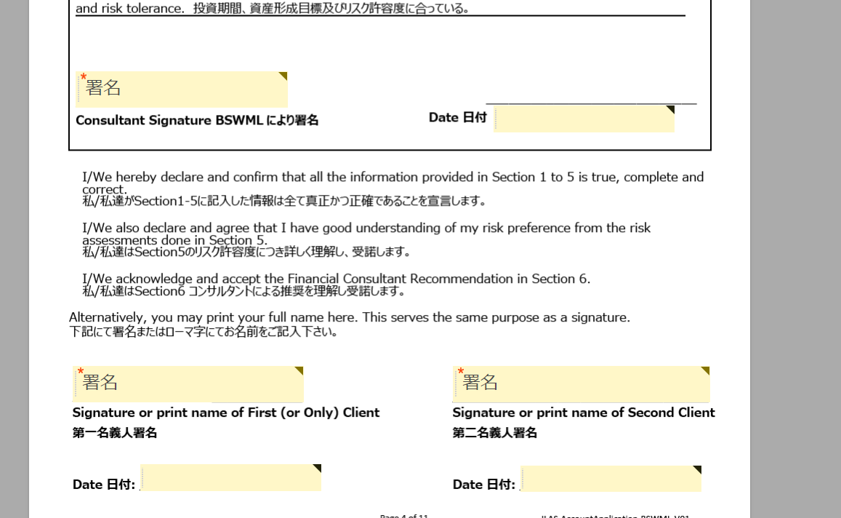
画面遷移後、4ページ目の署名欄を選択し削除する

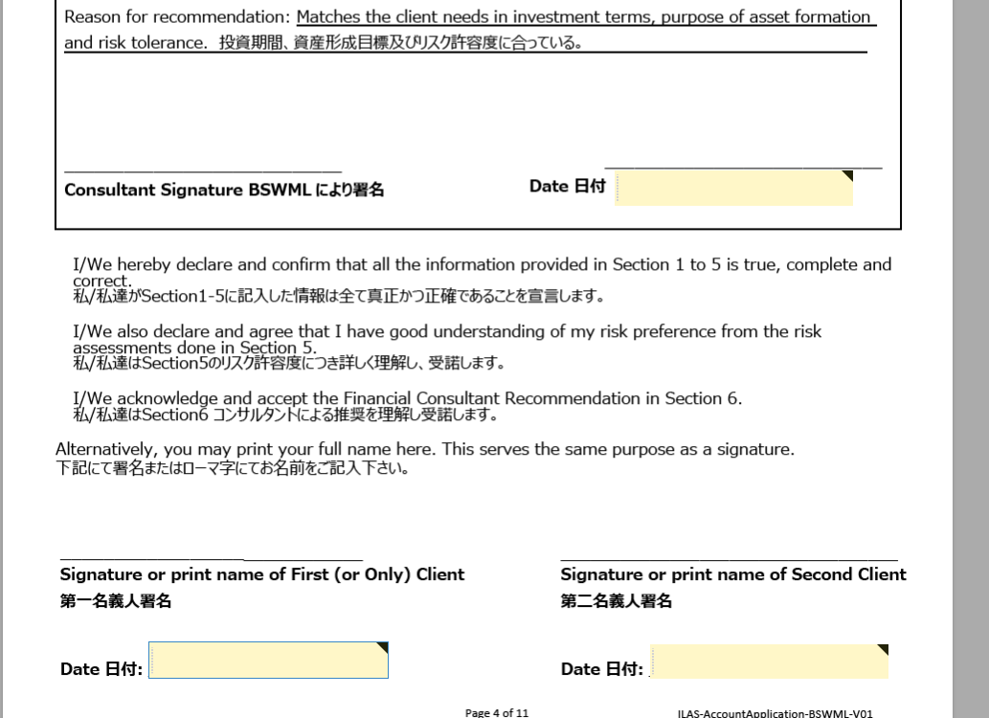

メニュー欄から署名を選択し署名欄を作成する

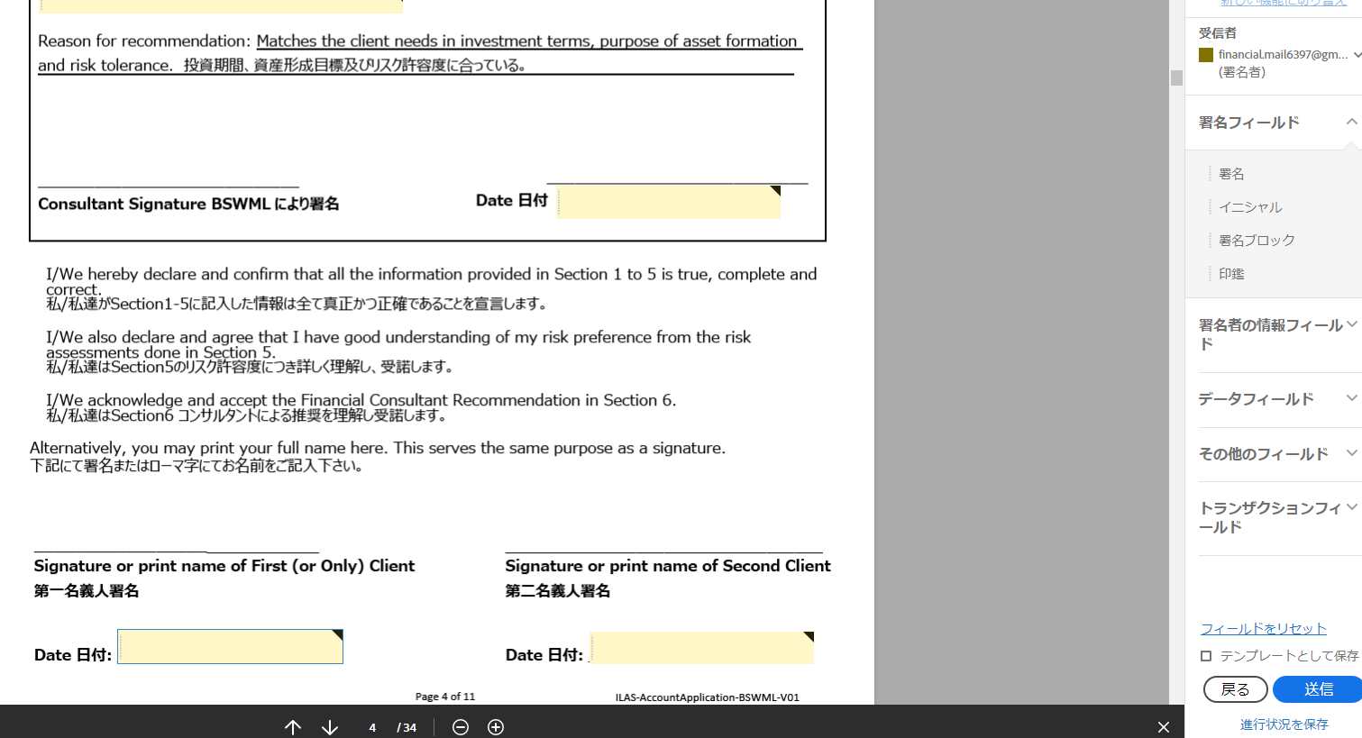

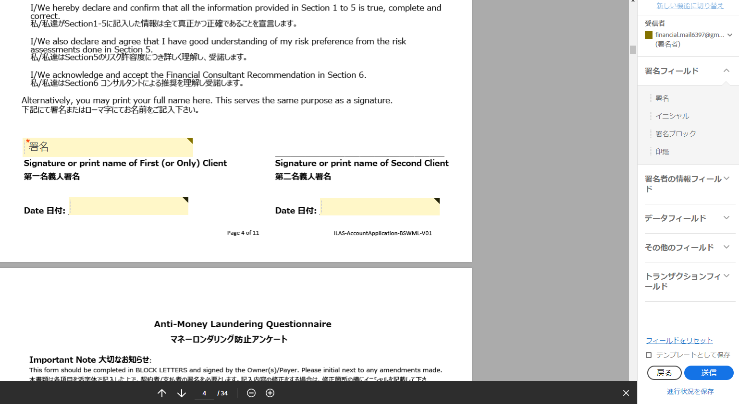

5ページ目に署名欄を作成する
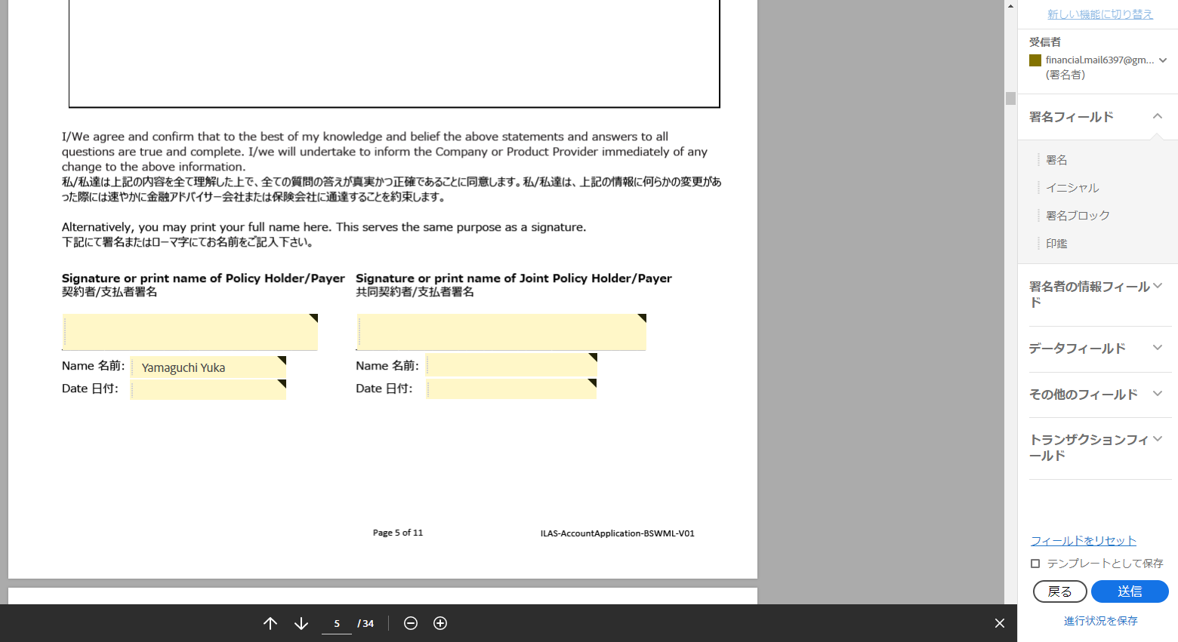

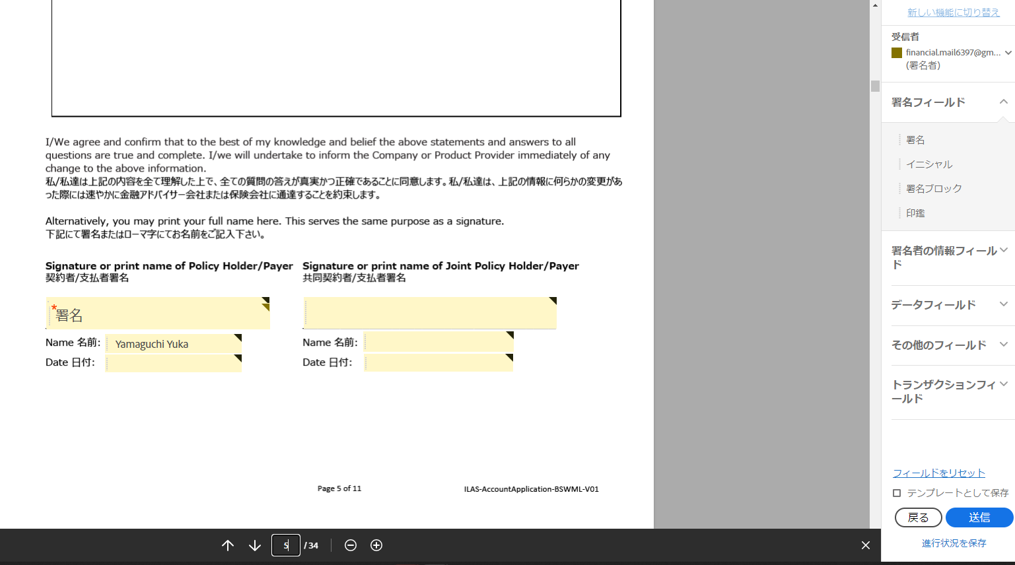

8ページ目に署名欄を作成する
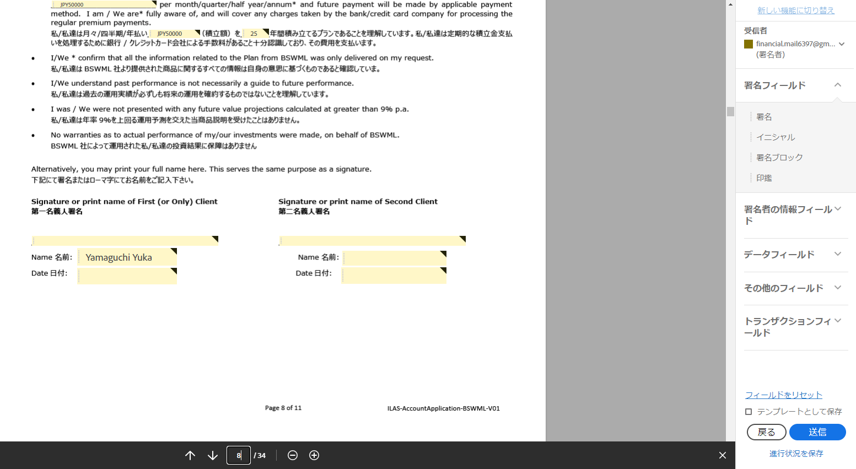

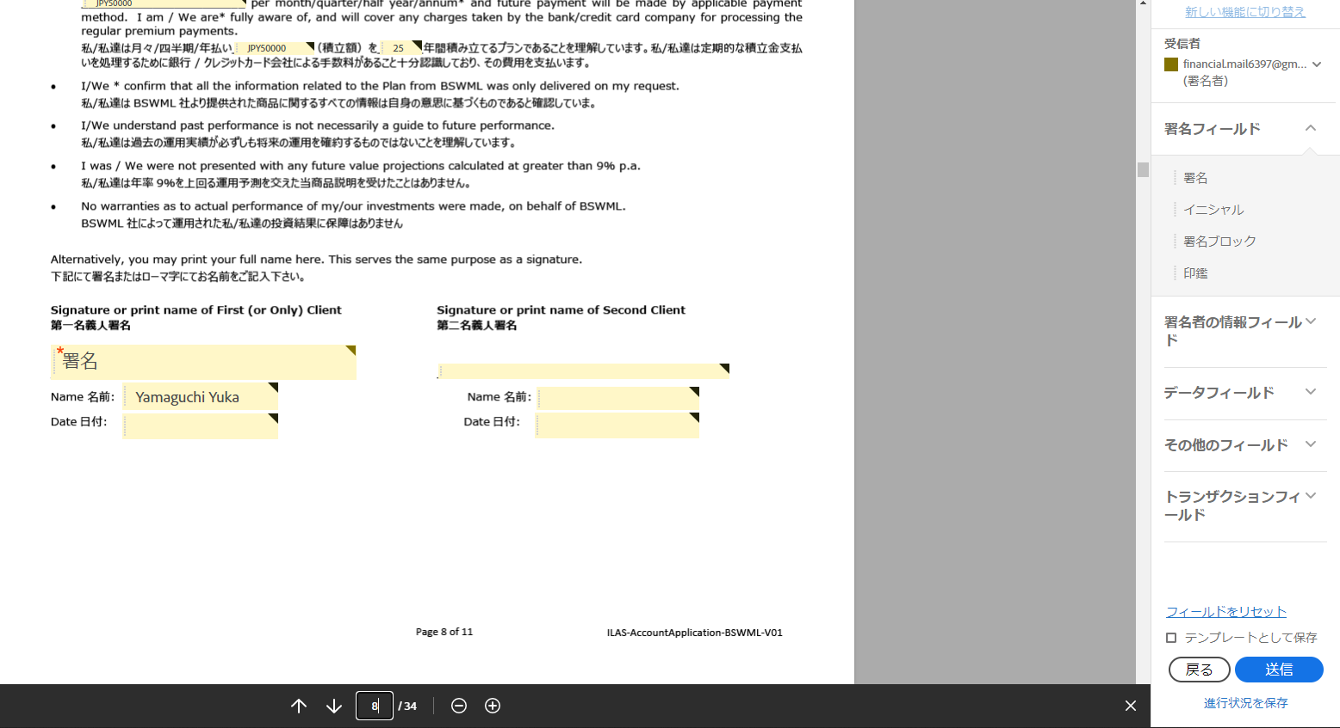

11ページ目に署名欄を作成する
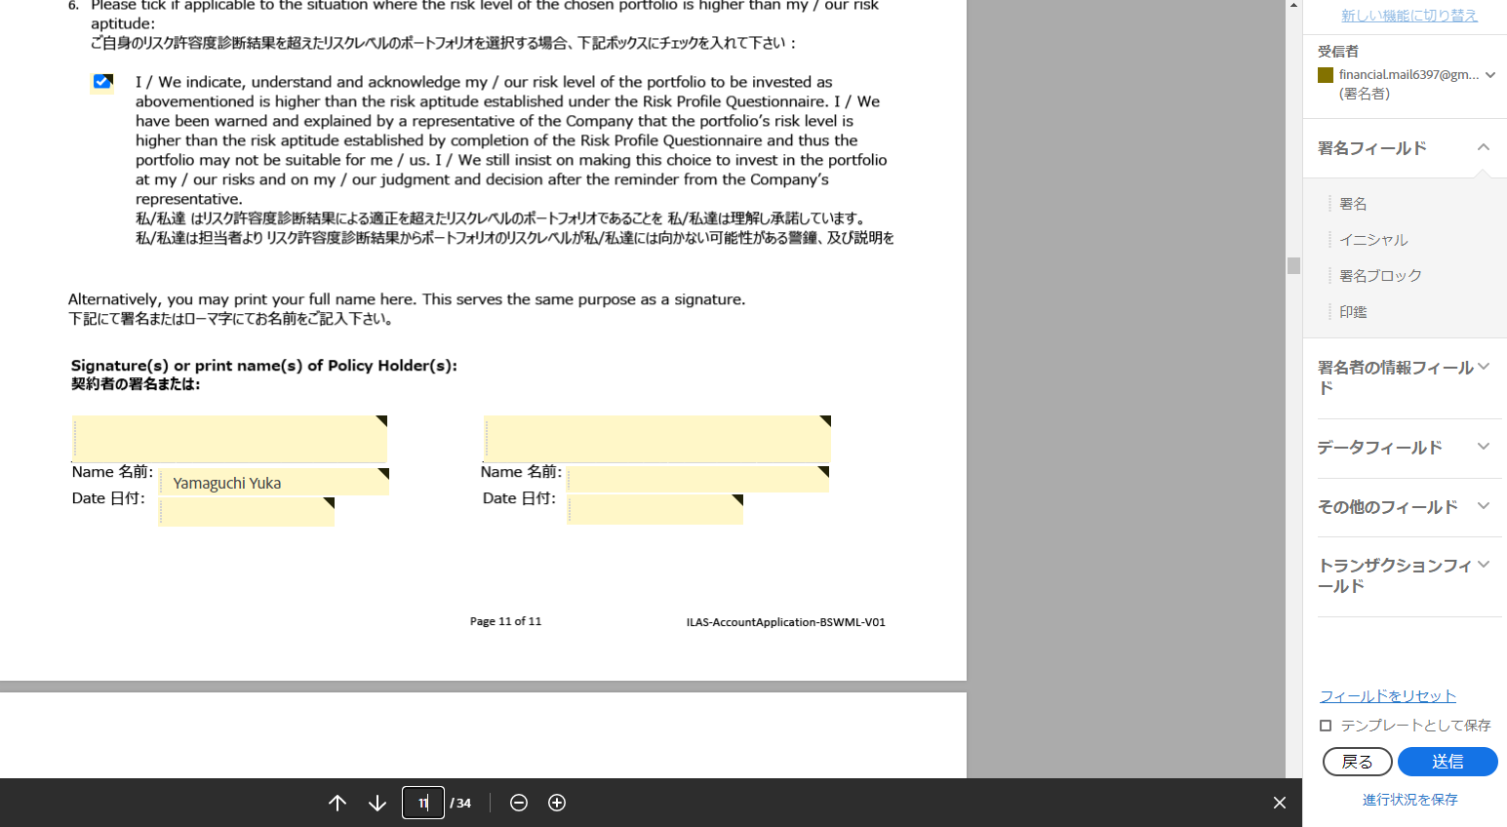



20ページ目に署名欄を作成する
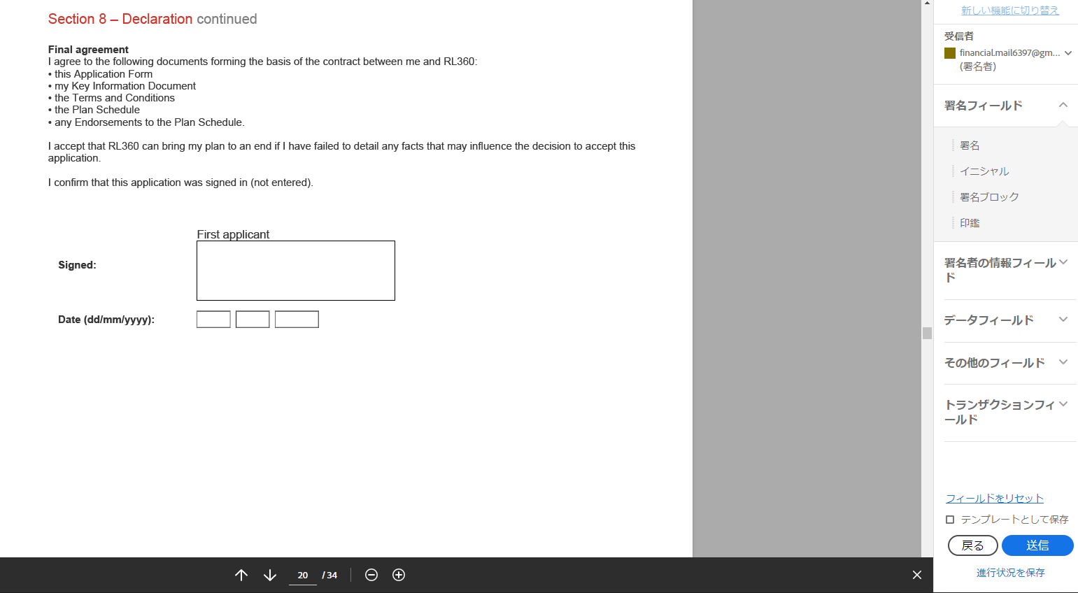

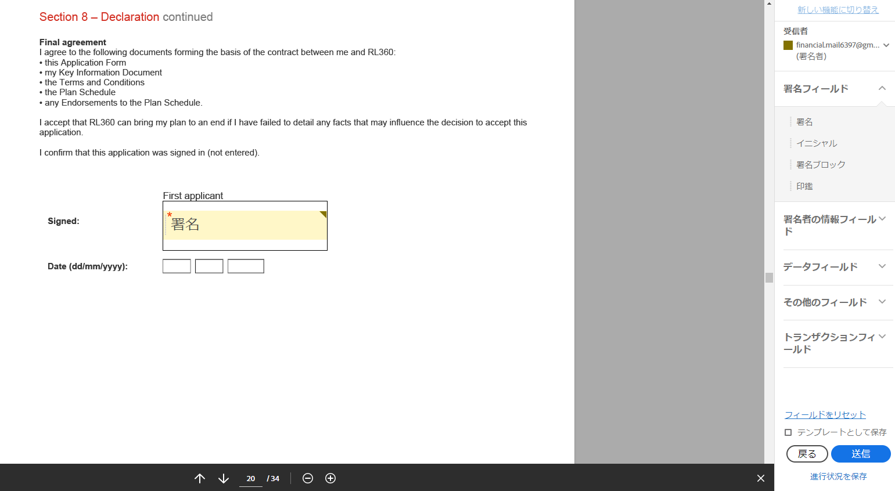

23ページ目に署名欄を作成する
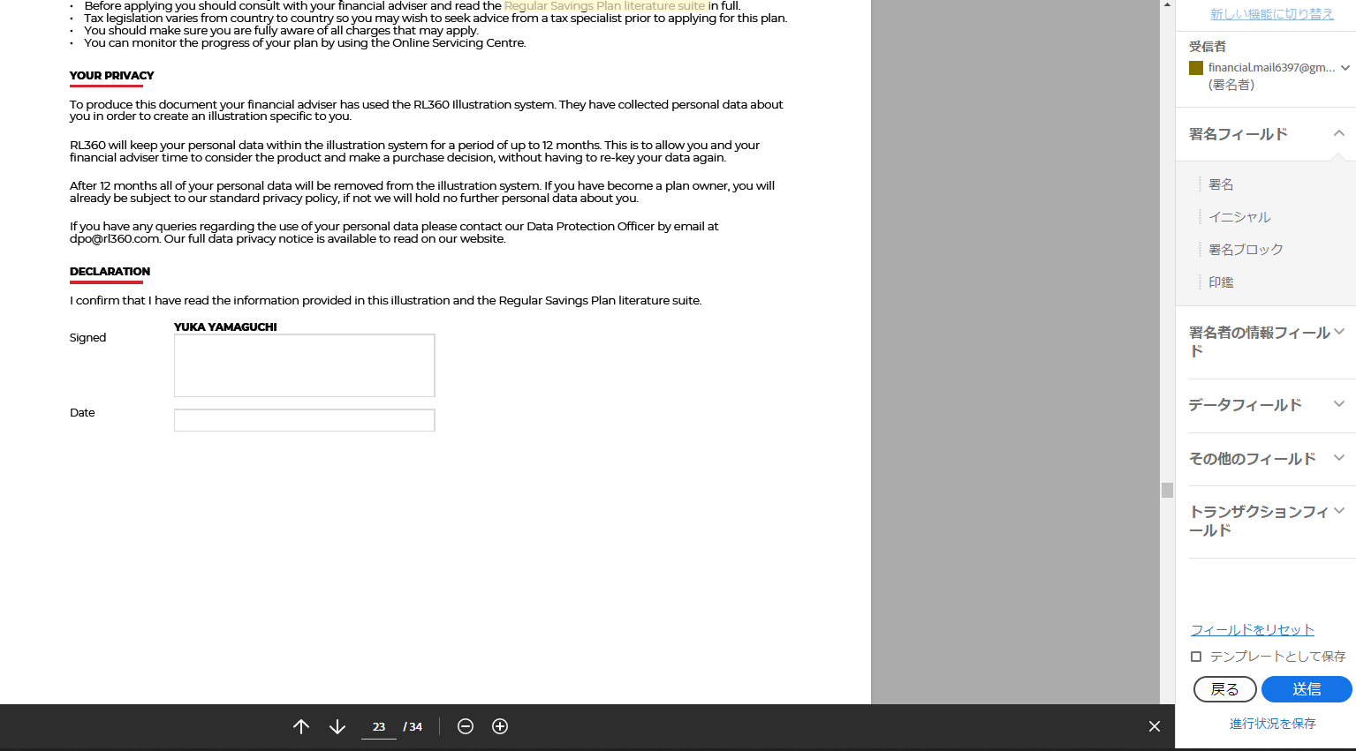

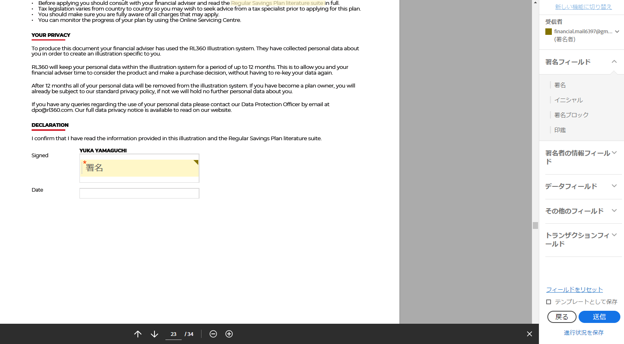

27ページ目に署名欄を作成する
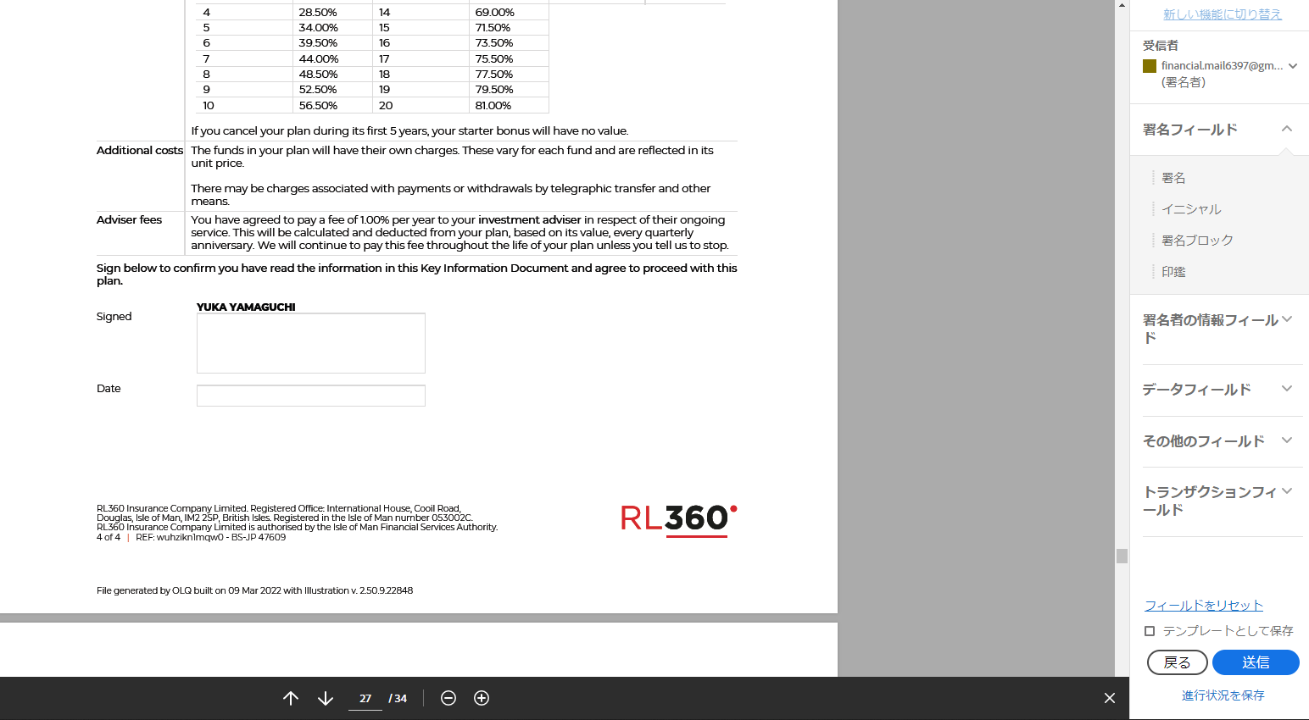

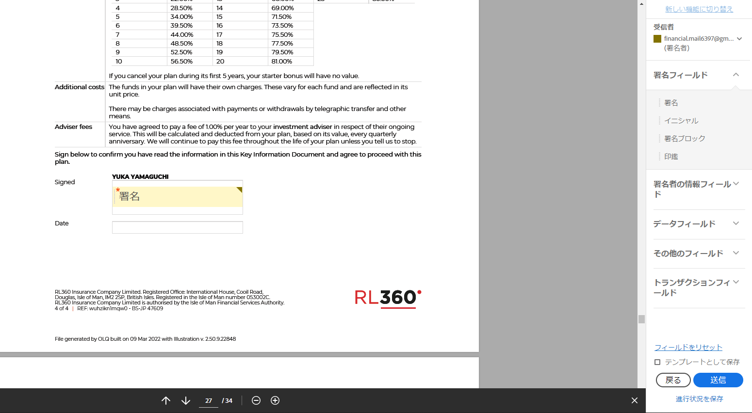
20

28ページ目に日付欄を作成する
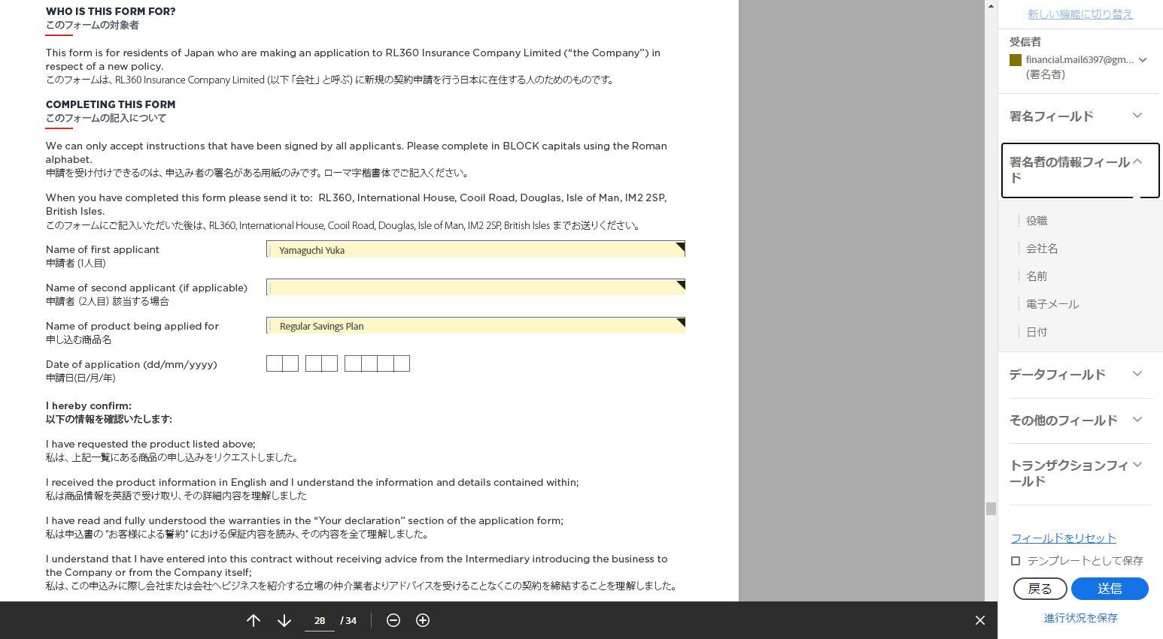

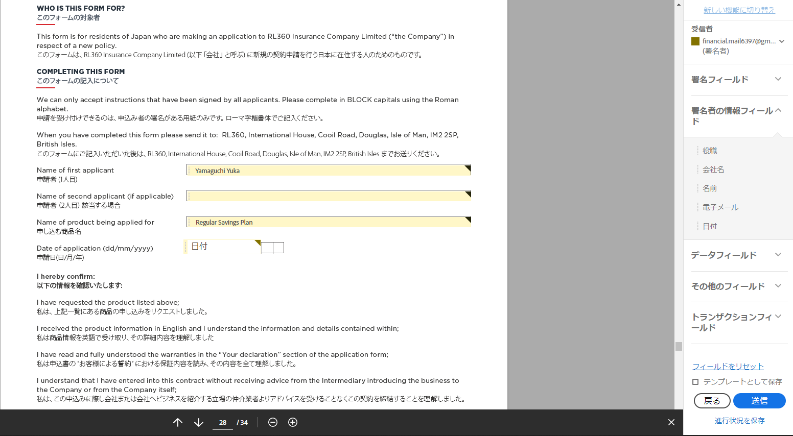

29ページ目に署名欄を作成する
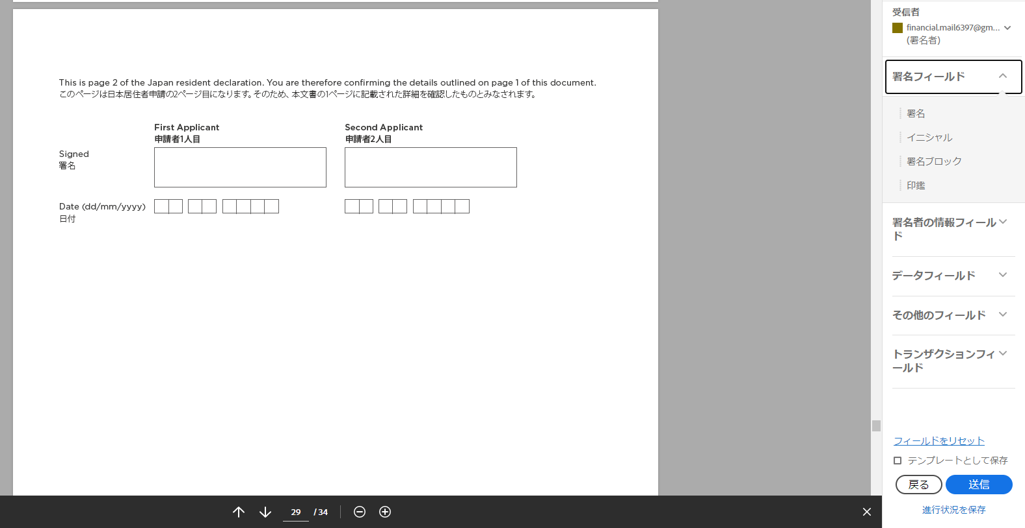

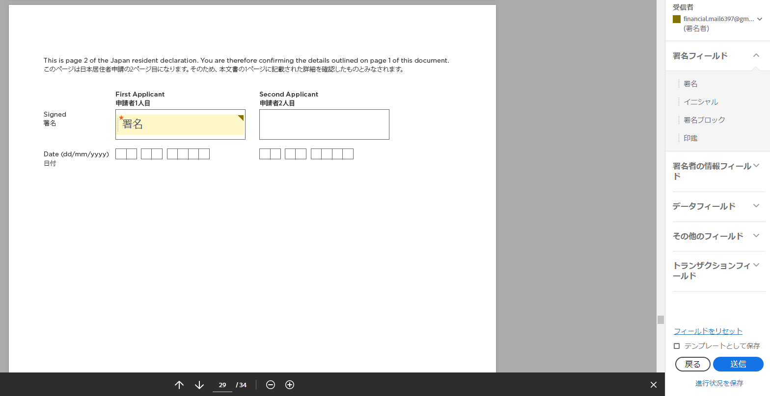

32ページ目に署名欄を作成する
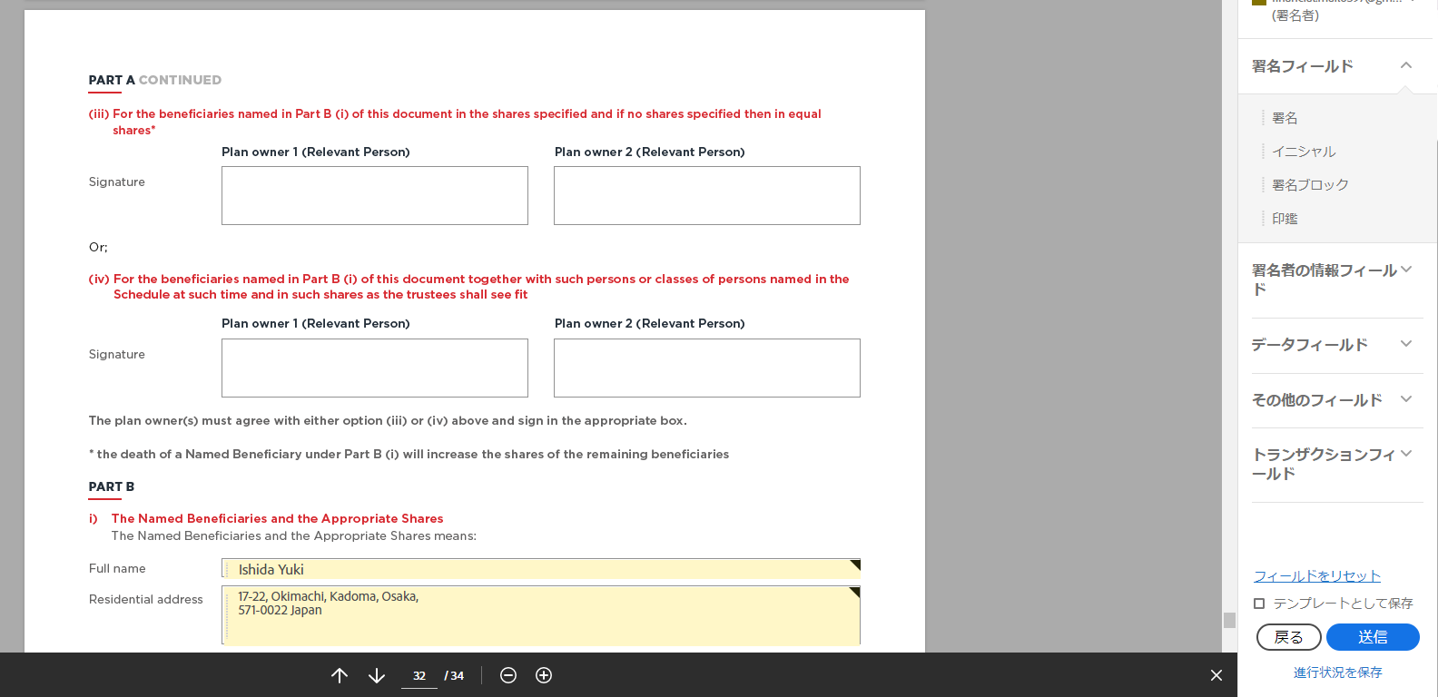



34ページ目に署名欄を作成する
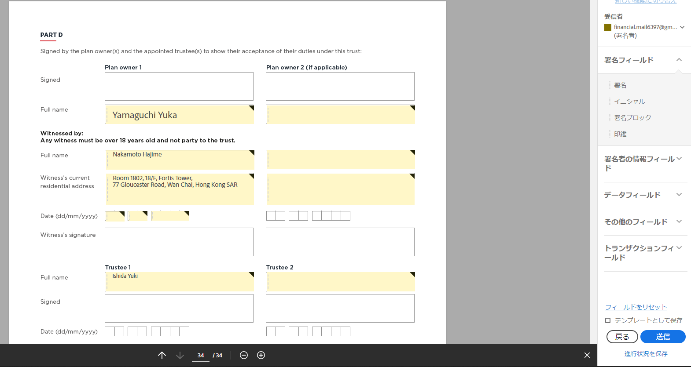

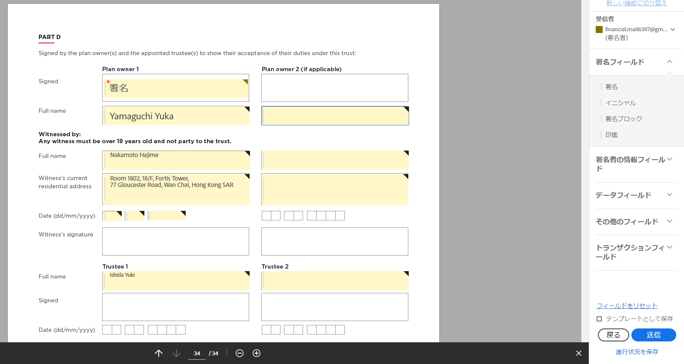

変更区分を署名者に変更する
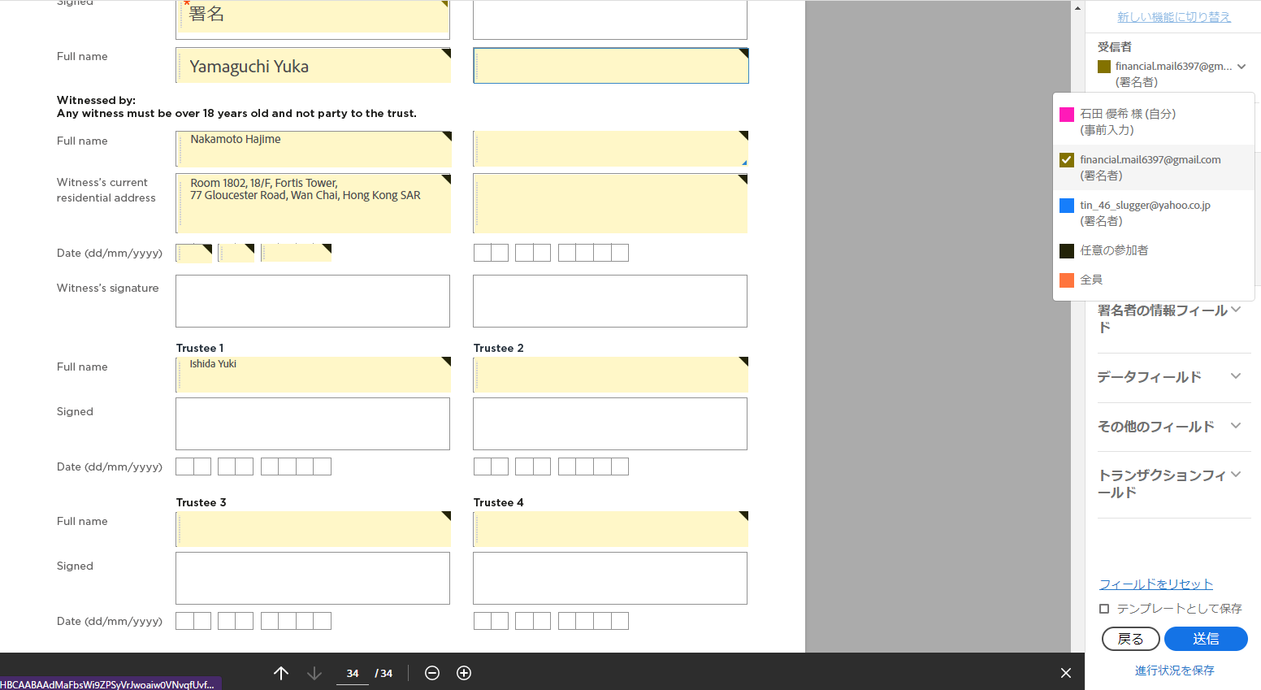

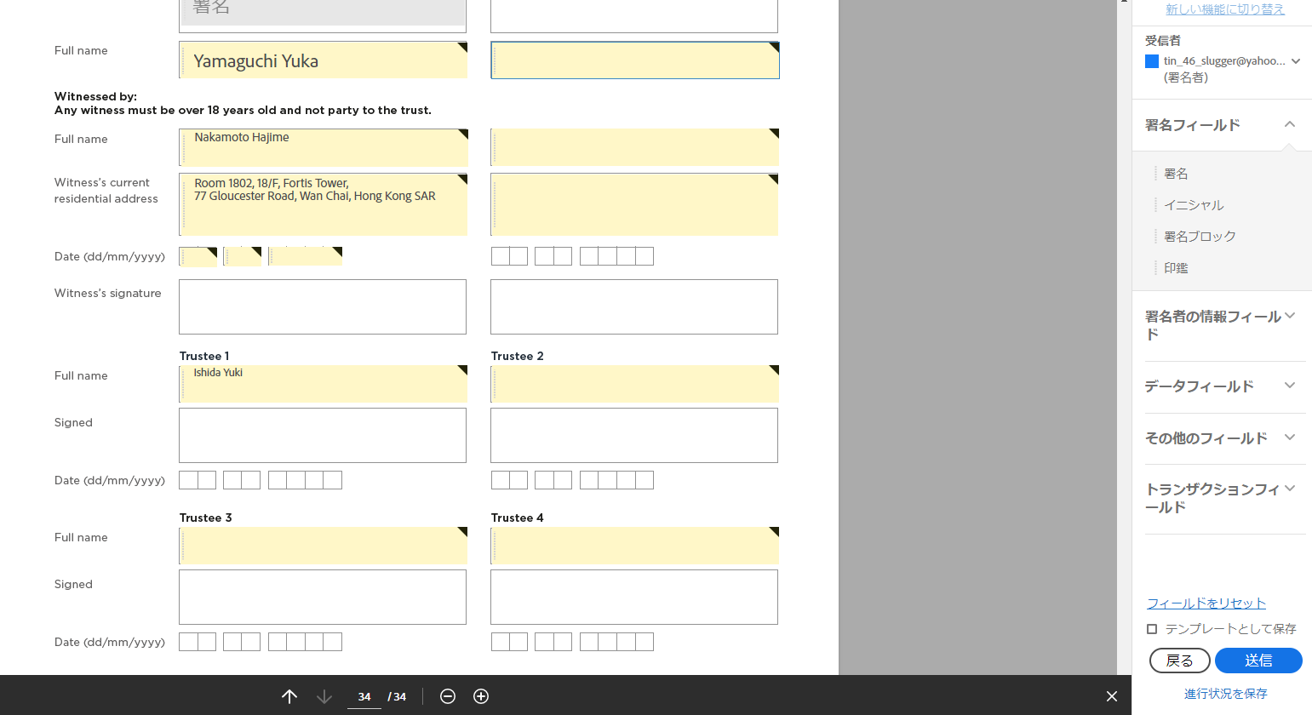

区分が「受信者」から「署名者」に変更されていることを確認

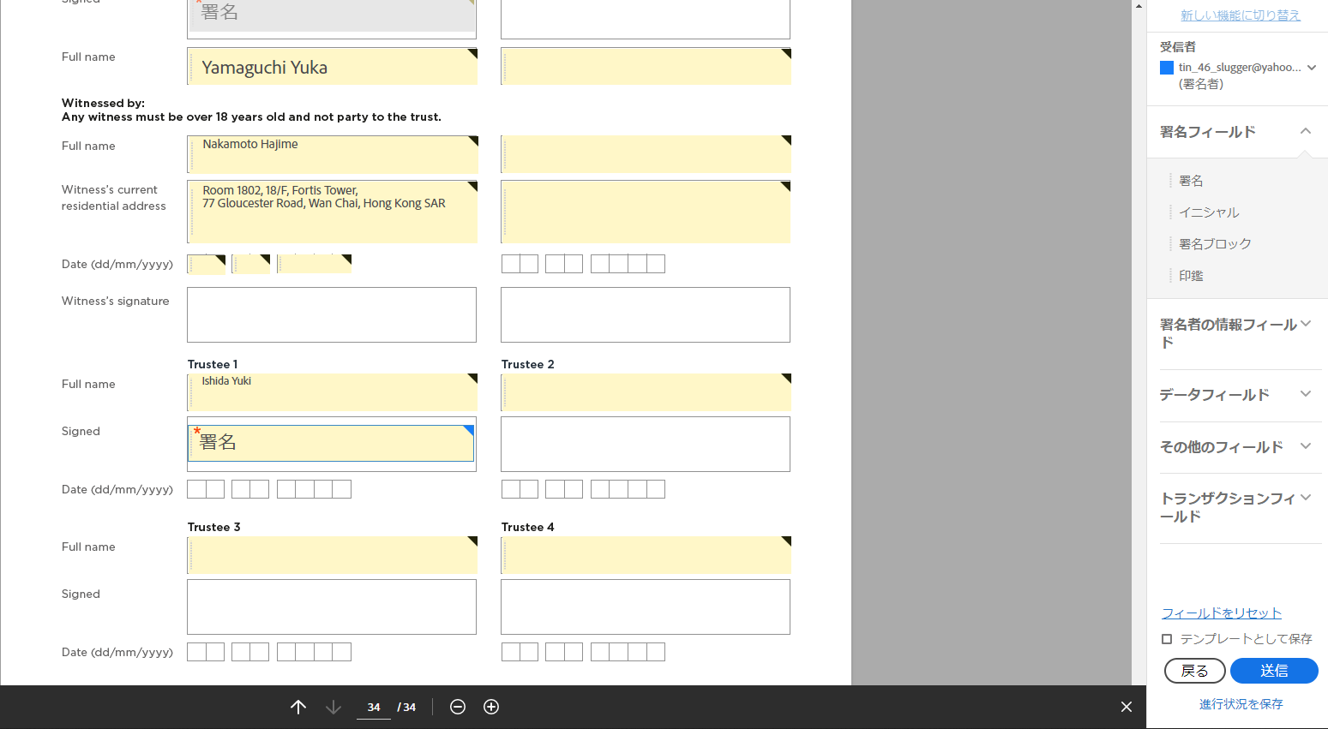

署名数が11個あることを確認
日付数が1個あることを確認
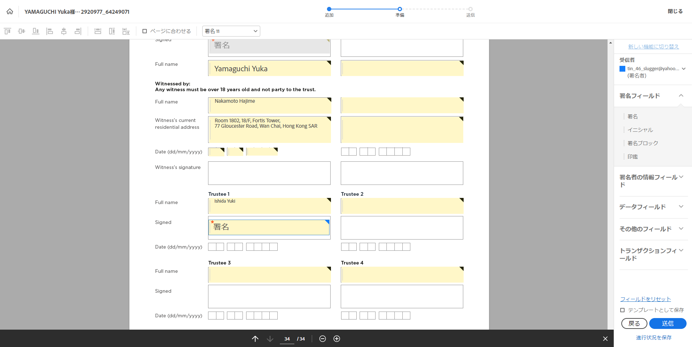

確認後、送信する

